상품제안서
보니 시그니처 고리핸드타올 70g | 상품코드: F17399

 |  |  |  |  |  |  | 02-412-0044 | www.easy1.co.kr
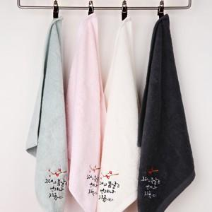

【상세/제작정보】 | - 기본 opp비닐포장 -자수는 시안에 따라 견적이 달라지므로 주문전 문의 필수입니다.

【인쇄/포장옵션】 | 자수 / OPP(비닐)

【공급단가】 | 수량 | 200~ | 500~ | 1,000~ | 3,000~ | 5,000~
*VAT별도 | 단가 | 2,770원 | 2,680원 | 2,590원 | 2,490원 | 2,400원

【상품 URL】 | https://easy1.co.kr:443/src/goods_detail.php?gdno=17399

